H系列
产品配置参数表 Product Parameter&Configuration List ●标配standard configuration ○可选配optional configuration ×无需配置No configuration required 注：实际发货重量需要根据订单情况和PMC确认。 |  |  |  | H系列
序号 S/N | 项目 Items |  | 子项 | H3015 | H4020 | H6020
1 | 基本参数 Basic parameter |  | 幅面 Format
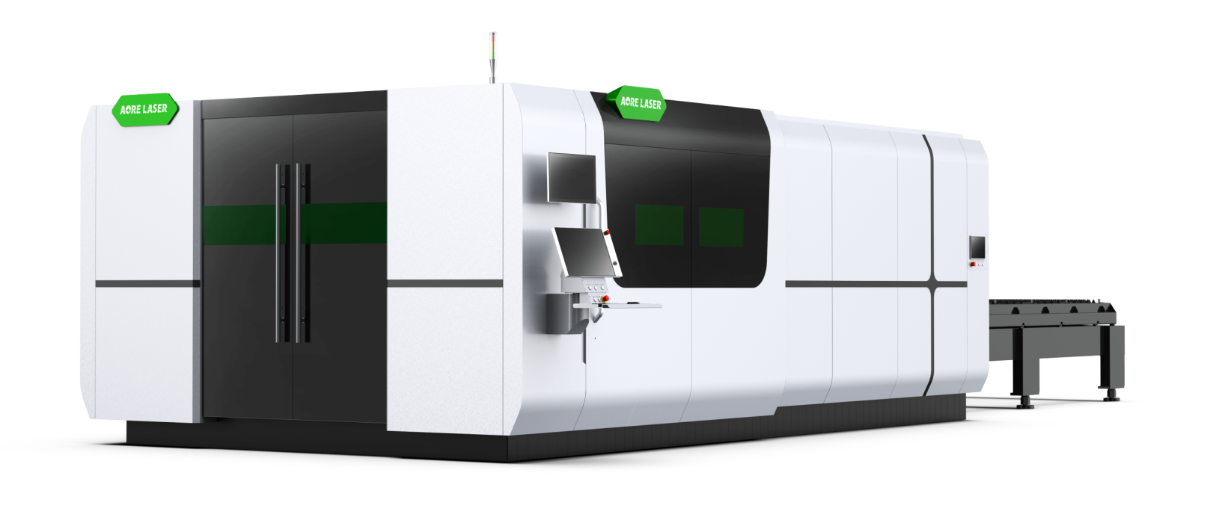
 |  |  | 最大运行速度 Max. running speed
3 | 性能 Performance |  | 定位精度 Positioning accuracy
 |  |  | 重复定位精度 Repositioning accuracy
 |  |  | 最大加速度（X/Y轴联动） Max. acceleration（X/Y axis linkage)
 |  |  | Z轴行程 Z-axis length of travel
 |  |  | 台面交换时间 Exchange time of platforms
 |  |  | 台面承重 Table load bearing
 |  |  | 外形尺寸 Dimensions
 |  |  | 总重 Overall weight
 |  |  | 机型支持功率 Model support power
4 | 配置 Configuration | 机械系统 mechanical system | 床身 Bed
 |  |  | 横梁 Crossbeam
 |  |  | Y轴电机功率 Y-axis motor power
 |  |  | X轴电机功率 X-axis motor power
 |  |  | Z轴电机功率 Z-axis motor power
 |  |  | 台面交换电机功率 Table exchange motor pow
 |  |  | Y轴导轨型号 Y-axis guide rail model
 |  |  | X轴导轨型号 X-axis guide rail model
 |  |  | Z轴导轨型号 Z-axis guide rail model
 |  |  | 丝杠 Screw
 |  | 外设系统 Peripheral system | 离心风机 centrifugal fan
 |  |  | 封闭式防护 Totally enclosed protection
 |  |  | 床身防烧耐火材料 Refractory materials on the bed
 |  |  | 台面防烧铸铁材料 Cast iron material on table top
 |  |  | 接料小车数量 Quantity of waste receiving trolley
 |  |  | 切割系统识别文件格式 Cutting system identification file format
 |  | 其他参数配置 Other parameters configuration | 输入电源参数 Input power parameters
 |  |  | 整机总功率/稳压变压器容量（配1.5KW激光器） Total power/transformer capacity with 1.5KW source
 |  |  | 整机总功率/稳压变压器容量（配2KW激光器） Total power/transformer capacity with 2KW source
 |  |  | 整机总功率/稳压变压器容量（配3KW激光器） Total power/transformer capacity with 3KW source
 |  |  | 整机总功率/稳压变压器容量（配6KW激光器） Total power/transformer capacity with 6KW source
 |  |  | 整机总功率/稳压变压器容量（配12KW激光器） Total power/transformer capacity with 12KW source
 |  |  | 整机总功率/稳压变压器容量（配20KW激光器） Total power/transformer capacity with 20KW source
 |  |  | 整机总功率/稳压变压器容量（配30KW激光器） Total power/transformer capacity with 30KW source
 |  |  | 整机总功率/稳压变压器容量（配40KW激光器） Total power/transformer capacity with 40KW source

Ayna sıkma aralığının şematik d
120卡盘

160卡盘 | 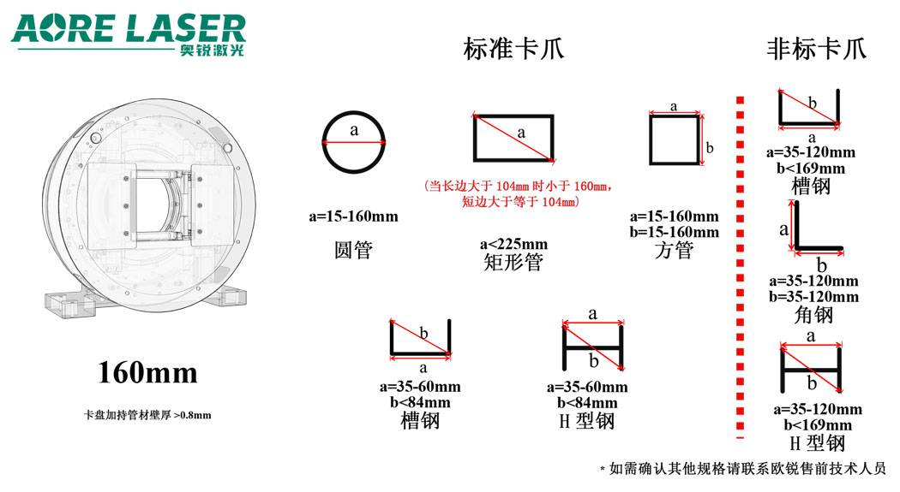

230卡盘

280卡盘

350卡盘

550卡盘

690卡盘

730卡盘

